Galletitas con chips
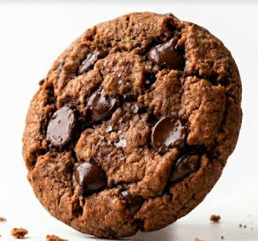
Denominación del producto | Galletita de chocolate con picante y chips de chocolate libre de gluten

Descripción | Producto libre de gluten, elaborado con harinas sin gluten, con sabor a chocolate y un toque picante, con chips de chocolate.
Nombre comercial | Pica chips
Composición | Fecula de maiz | Sal | Goma xantica
 | Harina de arroz | Esencia de vainilla | Miel
 | Aceite vegetal interesterificado | Esencia de chocolate | Huevo en polvo
 | Cacao en polvo | Bicarbonato de amonio | Jalapeño deshidratado en polvo
 | Jarabe de glucosa | Bicarbonato de sodio
 | Azucar | Bicarbonato de calcio
 | Chips de chocolate | Goma xantica
Caracteristicas organolépticas | Color | marron oscuro
 | Sabor | Chocolate intenso con retrogusto picante
 | Olor | Caracteristico del chocolate
 | Textura | Crocante con trozos de chips de chocolate
Caracteristicas fisico- quimicas | Humedad | Entre 3.9% y 4.3%
 | Diametro | 35 mm
 | Altura x 10 unidades crudo
 | Peso x 10 Unidades crudo | entre 133 g. y 137 g.
 | Peso x 10 unidades cocido | entre 123 g. y 127 g.
Condiciones de conservación | Temperatura | Temperatura ambiente
 | Humedad relativa | menor de 65%
 | Luz | Conservar alejado de la luz solar directa
 | Otro | Conservar en un lugar fresco, seco y donde no exista la contaminación cruzada
Condiciones de almacenamiento y transporte | Los almacenes y medios de transporte deben estar limpios, sin trazas de harina de trigo, autorizados para su uso por las autoridades sanitarias. La meracaderia se debe encotrar en cajas, las cuales deben ir en pallets cheps de medida europea (120 x 80 cm)
Caracteristicas nutricionales (Por 100 gr de producto)

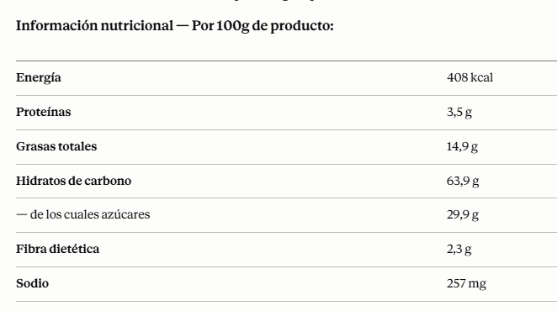
Envasado | Cada unidad de 150g es envasada en bolsa de estructura Metal/Metal sellada al vacío. Las bolsas son nuevas, limpias y fabricadas con materiales que no transmiten olores ni sabores extraños al producto, garantizando la integridad del mismo hasta su consumo. Las bolsas se agrupan en cajas de cartón de 16 unidades para su distribución
Vida util | 6 meses
Alergenos | Huevo

